상품제안서
스플리 에어터보 BLDC 랜턴 겸용 휴대용 선풍기 | 상품코드: S47006

 |  |  |  |  |  |  | 02-713-8555 | www.synergygift.co.kr
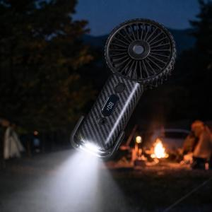 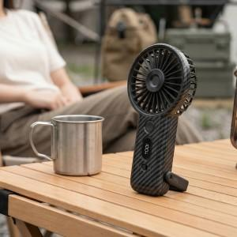 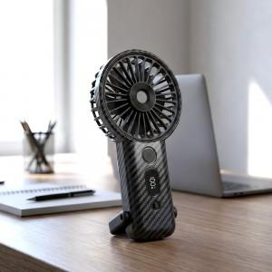

【상세/제작정보】

【인쇄/포장옵션】 | 패드1도 / 포장지포장

【공급단가】 | 수량 | 30~ | 100~ | 300~ | 1,000~ | 3,000~
*VAT별도 | 단가 | 22,750원 | 21,520원 | 20,470원 | 19,950원 | 19,600원

【상품 URL】 | https://www.synergygift.co.kr:443/src/goods_detail.php?gdno=47006

